Regression
Build |  | 1.0
Environment |  | Xiaomi Redmi A2, Android 10
Test date |  | 2022-08-22
Author |  | Евгения Бояренко
 | App"To Do List "

№ | Наименование Проверок | Статус | Коментарий/ приложения
 | Функциональное тестирование
1. | Добавления нового списка |  | платформа Android 10
1.1 | отображение кнопки [ New List] в меню приложения | passed
1.2 | Кликабельность кнопки [ New List] | passed
1.3 | Перенаправление на форму [ Add New List] | passed
1.4 | Валидация поля [Name List] | passed
1.5 | Возможность создать письмо нажимая кнопку [OK] | passed
2. | Добавление задач в список
2.1 | Отображение формы [New task] | passed
2.2 | Валидация поля [New task] | passed
2.3 | Возможноть создания [New task] | passed
2.4 | Возможность проставления маркета на (заеркнутый) [сделано] в чекбоксах напротив задач | passed
3. | Работа со списком
3.1 | Переход в меню работы со списком | passed
3.2 | Возможность проставления метки в чекбоксе [Mark All] | passed
3.3 | Возможность проставления метки в чекбоксе [Uncheck All] | passed
3.4 | Кликабельность кнопки [Rename the List] | passed
3.5 | Перенаправление на форму [ Rename List] | passed
3.6 | Возможность внесения изменения в поле с названием списка | passed
3.7 | Возможность изменить название списка нажатием кнопки [OK] | passed
3.8 | Кликабельность кнопки [Clear list] | passed
3.9 | Перенаправление на форму предупреждения [Clear list] | passed
3.10 | Возможность удаления всех задач нажатием кнопки [ok] в форме [Clear list] | passed
4. | Сортировка писем
4.1 | Кликабельность кнопки [By not done] в общем меню | passed
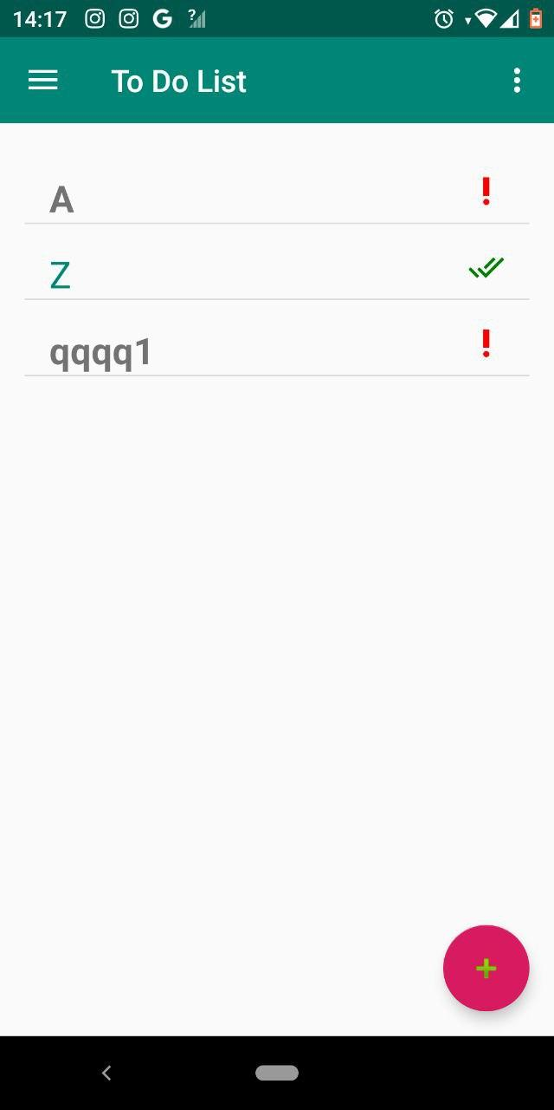
4.2 | Перенапровление на форму [To Do List] при нажатии кнопки [By not done] | passed
2022-03-04 | Отражение только не выполненных списков | failed |  | bug report 1
2022-04-04 | Кликабельность кнопки [A to Z] в общем меню | passed
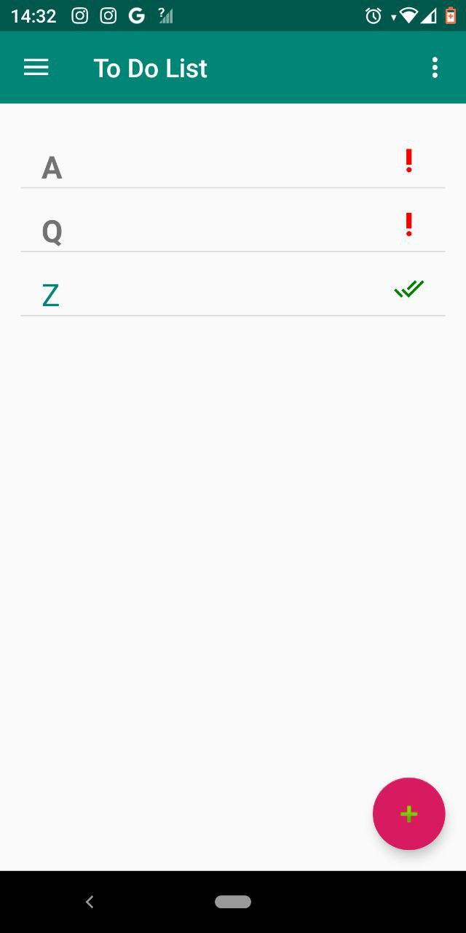
2022-05-04 | Перенапровление на форму [To Do List] при нажатии кнопки [A to Z] | passed
2022-06-04 | Отражение списка с сортировкой от A to Z | failed |  | bug report 2
5. | Удаление всех списков
2022-01-05 | Кликабельность кнопки [Remove all] в общем меню | passed
 | Перенаправление на форму предупреждения [Delete all] | passed
 | Возможность удаления всех списков нажатием кнопки [ok] в форме [Delete all] | passed
6. | Наличие доп.инфы о приложении
2022-01-06 | Кликабельность кнопки [Info] в доп. меню | passed
2022-02-06 | Перенаправление на страницу [Info] c информацией | passed
2022-03-06 | Возможность скролинга страницы [Info] | passed
2022-04-06 | Кликабельность кнопки [About] в доп. меню | passed
2022-05-06 | Перенаправление на страницу [About] c информацией | passed
2022-06-06 | Возможность скролинга страницы [About] | passed
7. | Установка | passed
8. | Удаление | passed
9. | Обновление | passed
10. | Ориентация экрана | passed
11. | Переходы по экранам | passed
12. | Поведение на различных экранах | passed
13. | Темная тема | passed
14. | Светлая тема | passed
15. | Размеры элементов | passed
16. | Клавиатура | passed
17. | Обработка жестов (tap, swipe, pinch, long tap) | passed
18. | Поведение приложения при различных видах связи | passed
19. | Поведение при переключении из одного вида связи в другую | passed
20. | Поведение при полной потери связи | passed
21. | Синхронизация | passed
 | Тестирование совместимости
22. | Корректное отображение геолокации | passed
23. | Подключение внешних устройств | passed
 | Тестирование прерывания
24. | входящий звонок/sms | passed
2022-01-24 | App не крашится | passed
2022-02-24 | Пользователь видит и может ответить | passed
2022-03-24 | Возможность после прерывания вернуться в app и app в том же состоянии | passed
25. | Сигнал будильника | passed
26. | Блокировка девайса | passed
27. | Выключение девайса | passed
28. | PUSH уведомления | passed
 | Тестирование локализации и глобализации
29. | Все элементы в приложении переведены на соответствующий язык | passed
30. | смена языка | passed
 | Тестирование удобства использования
31. | Все шрифты соответствуют требованиям | passed
32. | Все тексты правильно выровнены | passed
33. | Все сообщения об ошибках верные, без орфографических и грамматических ошибок | passed
34. | Корректные заголовки экранов | passed
35. | Корректный возврат на предыдущий экран | passed
36. | Поддерживаются основные жесты при работе с сенсорными экранами | passed
 | Стрессовое тестирование | passed
37. | Нехватка памяти | passed
38. | Загрузка батареи | passed
39. | Низкая пропускная способность сети | passed
40. | Большое количество взаимодействий пользователя с приложением | passed
 | Кросс-платформенное тестирование
41. | Работа на Android | passed
42. | Работа на IOS | passed

